Plan1
OBRA: | INSTALAÇÃO ELETRICA PARA CLIMATIZAÇÃO
LOCAL: | GINÁSIO DE ESPORTES PIANÃO - RUA OLIVERIO PORTA, Nº 1300 – CENTRO LESTE - PRIMAVERA DO LESTE |  |  | TABELA DE REFERENCIA (DESONERADA) |  | SINAPI - 08/2018 - MT ORSE - 07/2018 - SE SICRO3 - 03/2018 |  | BDI
PROP. | PREFEITURA DE PRIMAVERA DO LESTE
ÁREAS: | 3.299,48 m² |  |  |  |  |  |  | 27.73%
PLANILHA ORÇAMENTÁRIA
Item | Código | Banco | Descrição | Und | Quant. | Valor Unit | Valor Unit com BDI | Total
 |  |  |  |  |  |  | 27.73%
 |  | 1.0 | SERVIÇOS PRELIMINARES |  |  |  |  | R$ 7,027.60
1.1 | 74209/001 | Sinapi | PLACA DE OBRA EM CHAPA DE ACO GALVANIZADO | M2 | 1.00 | R$ 316.88 | R$ 404.75 | R$ 404.75
1.2 | 93358 | Sinapi | ESCAVAÇÃO MANUAL DE VALAS. AF_03/2016 | M3 | 57.60 | R$ 56.13 | R$ 71.69 | R$ 4,129.62
1.3 | 96995 | Sinapi | REATERRO MANUAL APILOADO COM SOQUETE. AF_10/2017 | M3 | 57.36 | R$ 34.03 | R$ 43.47 | R$ 2,493.23
 |  | 2.0 | INSTALAÇÕES ELETRICAS |  |  |  |  | R$ 14,464.84
2.1 | 91834 | Sinapi | ELETRODUTO FLEXÍVEL CORRUGADO, PVC, DN 25 MM (3/4"), PARA CIRCUITOS TERMINAIS, INSTALADO EM FORRO - FORNECIMENTO E INSTALAÇÃO. AF_12/2015 | m | 50.40 | R$ 5.54 | R$ 7.08 | R$ 356.64
2.2 | 91836 | Sinapi | ELETRODUTO FLEXÍVEL CORRUGADO, PVC, DN 32 MM (1"), PARA CIRCUITOS TERMINAIS, INSTALADO EM FORRO - FORNECIMENTO E INSTALAÇÃO. AF_12/2015 | m | 139.20 | R$ 7.08 | R$ 9.04 | R$ 1,258.82
2.3 | 91854 | Sinapi | ELETRODUTO FLEXÍVEL CORRUGADO, PVC, DN 25 MM (3/4"), PARA CIRCUITOS TERMINAIS, INSTALADO EM PAREDE - FORNECIMENTO E INSTALAÇÃO. AF_12/2015 | m | 14.40 | R$ 5.77 | R$ 7.37 | R$ 106.12
2.4 | 91856 | Sinapi | ELETRODUTO FLEXÍVEL CORRUGADO, PVC, DN 32 MM (1"), PARA CIRCUITOS TERMINAIS, INSTALADO EM PAREDE - FORNECIMENTO E INSTALAÇÃO. AF_12/2015 | m | 14.40 | R$ 7.25 | R$ 9.26 | R$ 133.35
2.5 | 93008 | Sinapi | ELETRODUTO RÍGIDO ROSCÁVEL, PVC, DN 50 MM (1 1/2") - FORNECIMENTO E INSTALAÇÃO. AF_12/2015 | m | 148.80 | R$ 9.06 | R$ 11.57 | R$ 1,721.96
2.6 | 20111 | Sinapi | FITA ISOLANTE ADESIVA ANTICHAMA, USO ATE 750 V, EM ROLO DE 19 MM X 20 M | unid | 4.00 | R$ 10.00 | R$ 12.77 | R$ 51.09
2.7 | 91927 | Sinapi | CABO DE COBRE FLEXÍVEL ISOLADO, 2,5 MM², ANTI-CHAMA 0,6/1,0 KV, PARA CIRCUITOS TERMINAIS - FORNECIMENTO E INSTALAÇÃO. AF_12/2015 | m | 250.00 | R$ 3.13 | R$ 4.00 | R$ 999.48
2.8 | 91929 | Sinapi | CABO DE COBRE FLEXÍVEL ISOLADO, 4 MM², ANTI-CHAMA 0,6/1,0 KV, PARA CIRCUITOS TERMINAIS - FORNECIMENTO E INSTALAÇÃO. AF_12/2015 | m | 460.00 | R$ 4.38 | R$ 5.59 | R$ 2,573.50
2.9 | 91931 | Sinapi | CABO DE COBRE FLEXÍVEL ISOLADO, 6 MM², ANTI-CHAMA 0,6/1,0 KV, PARA CIRCUITOS TERMINAIS - FORNECIMENTO E INSTALAÇÃO. AF_12/2015 | m | 200.00 | R$ 5.90 | R$ 7.54 | R$ 1,507.21
2.10 | 92982 | Sinapi | CABO DE COBRE FLEXÍVEL ISOLADO, 16 MM², ANTI-CHAMA 0,6/1,0 KV, PARA DISTRIBUIÇÃO - FORNECIMENTO E INSTALAÇÃO. AF_12/2015 | m | 82.00 | R$ 9.34 | R$ 11.93 | R$ 978.25
2.11 | 92984 | Sinapi | CABO DE COBRE FLEXÍVEL ISOLADO, 25 MM², ANTI-CHAMA 0,6/1,0 KV, PARA DISTRIBUIÇÃO - FORNECIMENTO E INSTALAÇÃO. AF_12/2015 | m | 36.00 | R$ 15.47 | R$ 19.76 | R$ 711.35
2.12 | 93018 | Sinapi | CURVA 90 GRAUS PARA ELETRODUTO, PVC, ROSCÁVEL, DN 50 MM (1 1/2") - FORNECIMENTO E INSTALAÇÃO. AF_12/2015 | unid | 2.00 | R$ 14.78 | R$ 18.88 | R$ 37.75
2.13 | 83446 | Sinapi | CAIXA DE PASSAGEM 30X30X40 COM TAMPA E DRENO BRITA | unid | 4.00 | R$ 143.12 | R$ 182.81 | R$ 731.22
2.14 | 91939 | Sinapi | CAIXA RETANGULAR 4" X 2" ALTA (2,00 M DO PISO), PVC, INSTALADA EM PAREDE - FORNECIMENTO E INSTALAÇÃO. AF_12/2015 | UNID | 8.00 | R$ 18.72 | R$ 23.91 | R$ 191.28
2.15 | 39810 | Sinapi | CAIXA DE PASSAGEM DE PAREDE, DE EMBUTIR, EM PVC, DIMENSOES *120 X 120 X 75* MM | unid | 6.00 | R$ 14.09 | R$ 18.00 | R$ 107.98
2.16 | 91993 | Sinapi | TOMADA ALTA DE EMBUTIR (1 MÓDULO), 2P+T 20 A, INCLUINDO SUPORTE E PLACA - FORNECIMENTO E INSTALAÇÃO. AF_12/2015 | unid | 8.00 | R$ 27.68 | R$ 35.36 | R$ 282.84
2.17 | 83463 | Sinapi | QUADRO DE DISTRIBUICAO DE ENERGIA EM CHAPA DE ACO GALVANIZADO, PARA 12 DISJUNTORES TERMOMAGNETICOS MONOPOLARES, COM BARRAMENTO TRIFASICO E NEUTRO - FORNECIMENTO E INSTALACAO | unid | 2.00 | R$ 305.03 | R$ 389.61 | R$ 779.22
2.18 | 93660 | Sinapi | DISJUNTOR BIPOLAR TIPO DIN, CORRENTE NOMINAL DE 10A - FORNECIMENTO E INSTALAÇÃO. AF_04/2016 | unid | 4.00 | R$ 39.57 | R$ 50.54 | R$ 202.17
2.19 | 93661 | Sinapi | DISJUNTOR BIPOLAR TIPO DIN, CORRENTE NOMINAL DE 16A - FORNECIMENTO E INSTALAÇÃO. AF_04/2016 | unid | 4.00 | R$ 40.37 | R$ 51.56 | R$ 206.25
2.20 | 93663 | Sinapi | DISJUNTOR BIPOLAR TIPO DIN, CORRENTE NOMINAL DE 25A - FORNECIMENTO E INSTALAÇÃO. AF_04/2016 | unid | 1.00 | R$ 41.90 | R$ 53.52 | R$ 53.51
2.21 | 93666 | Sinapi | DISJUNTOR BIPOLAR TIPO DIN, CORRENTE NOMINAL DE 50A - FORNECIMENTO E INSTALAÇÃO. AF_04/2016 | unid | 1.00 | R$ 49.94 | R$ 63.79 | R$ 63.78
2.22 | 72271 | Sinapi | CONECTOR PARAFUSO FENDIDO SPLIT-BOLT - PARA CABO DE 16MM2 - FORNECIMENTO E INSTALACAO | unid | 6.00 | R$ 10.43 | R$ 13.32 | R$ 79.93
2.23 | 72272 | Sinapi | CONECTOR PARAFUSO FENDIDO SPLIT-BOLT - PARA CABO DE 35MM2 - FORNECIMENTO E INSTALACAO | unid | 4.00 | R$ 11.71 | R$ 14.96 | R$ 59.82
2.24 | 96985 | Sinapi | HASTE DE ATERRAMENTO 5/8 PARA SPDA - FORNECIMENTO E INSTALAÇÃO. AF_12/2017 | UN | 4.00 | R$ 39.02 | R$ 49.84 | R$ 199.36
2.25 | 74166/001 | Sinapi | CAIXA DE INSPEÇÃO EM CONCRETO PRÉ-MOLDADO DN 60CM COM TAMPA H= 60CM - FORNECIMENTO E INSTALACAO | UN | 4.00 | R$ 209.81 | R$ 267.99 | R$ 1,071.96
 |  | 3.0 | SERVIÇOS COMPLEMENTARES |  |  |  |  | R$ 194.64
3.1 | 88489 | Sinapi | APLICAÇÃO MANUAL DE PINTURA COM TINTA LÁTEX ACRÍLICA EM PAREDES, DUAS DEMÃOS. AF_06/2014 | m2 | 8.00 | R$ 9.73 | R$ 12.43 | R$ 99.42
3.2 | 9537 | Sinapi | LIMPEZA FINAL DA OBRA | m2 | 35.00 | R$ 2.13 | R$ 2.72 | R$ 95.22
TOTAL GERAL: |  |  |  |  |  |  |  | R$ 21,687.08

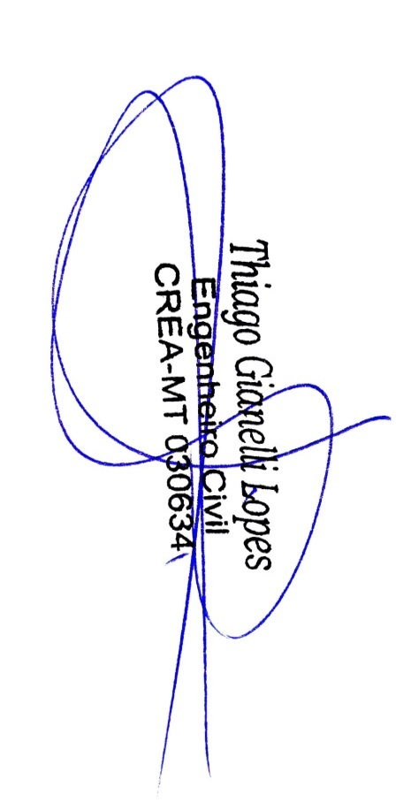

 |  |  | RESP. TÉC. | THIAGO GIANELLI LOPES
 |  |  |  | ENG. CIVIL
 |  |  |  | CREA: MT030634

CRONOGRAMA FISICO FINANCEIRO
CRONOGRAMA FISICO FINANCEIRO
ITEM | SERVIÇOS |  |  | CRONOGRAMA FÍSICO - FINANCEIRO
 |  |  |  | DIAS CONSECUTIVOS
 | DISCRIMINAÇÃO | TOTAL | PESO | 45 dias |  | ACUMULADO
 |  | (R$) |  | % | VALOR | % | VALOR

1.0 | SERVIÇOS PRELIMANARES | R$ 7,027.60 | 32.40% | 100.00% | 7,027.60 | 100.00% | 7,027.60
2.0 | INSTALAÇÕES ELÉTRICAS | R$ 14,464.84 | 66.70% | 100.00% | 14,464.84 | 100.00% | 14,464.84
3.0 | SERVIÇOS COMPLEMENTARES | R$ 194.64 | 0.90% | 100.00% | 194.64 | 100.00% | 194.64
FATURAMENTO SIMPLES (R$) |  |  |  | 100.00% | 21,687.08 | ETAPAS | R$ 21,687.08
FATURAMENTO ACUMULADO (R$) |  | R$ 21,687.08 | 100.00% | 100.00% | 21,687.08 | ACUMULADAS

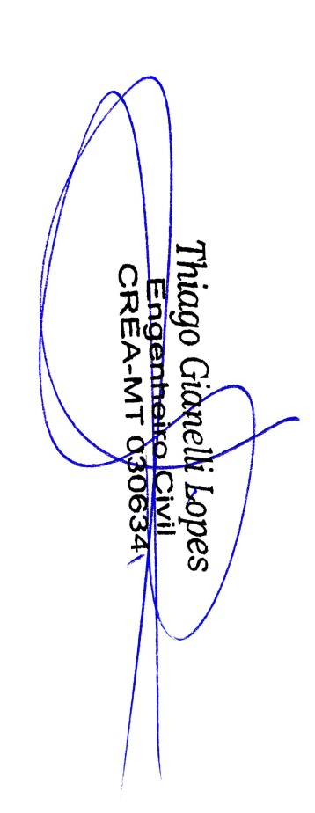

RESP. TÉC. | THIAGO GIANELLI LOPES
 | ENG. CIVIL
 | CREA: MT030634

BDI
CÁLCULO DE BDI DETALHADO
Conforme Acórdão nº. 2622 de 25 de setembro de 2013 do T.C.U.

Administração Central (AC) |  |  | 3.49%

Riscos ® |  |  | 1.27%

Seguro e Garantia (S) |  |  | 0.80%

Despesas Financeiras ( DF ) |  |  | 1.23%

Lucro ( L ) |  |  | 7.40%

Impostos - Tributos ( I ) |  |  | 10.15%
COFINS |  |  | 3.00%
PIS |  |  | 0.65%
ISS |  |  | 2.00%
CPRB |  |  | 4.50%

BDI $=\frac{\left(1+AC+S+R+G\right)∗ \left(1+DF\right) ∗(1+L)}{(1 −I)}−1$
Total = |  | 27.73%
Onde:
AC = taxa de Administração Central;
S = taxa de seguros;
R = taxa de riscos;
G = taxa de garantias;
DF = taxa das despesas financeiras;
L = taxa de lucro;
I = taxa de tributos/impostos (PIS, COFINS, ISSQN);
CPRB = contribuição previdenciária sobre a receita bruta (incluir 4,5% a partir de 01/12/2015, lei 13.161/2015).



RESP. TÉC. | THIAGO GIANELLI LOPES
 | ENG. CIVIL
 | CREA: MT030634

